Лист1
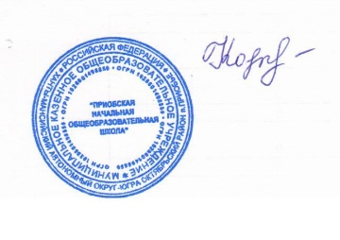

 |  | директор Н.В.Кочук

Школа | МБОУ Приобская НОШ |  |  | Отд./корп |  |  |  | День | 12.10.2022г
Прием пищи | Раздел | № рец. | Блюдо | Выход, г | Цена | Калорийность | Белки | Жиры | Углеводы
Завтрак | гор.блюдо | 494/04 | Птица жареная | 50 | 46.31 | 215 | 18.7 | 15.3 | 0.6
 |  | 93/08 | Рагу из овощей с кабачками | 205 | 42.52 | 239.59 | 4.84 | 11.35 | 29.59
 | гор.напиток | 269/08 | Какао с молоком | 200 | 28.65 | 153.92 | 3.77 | 3.93 | 25.95
 |  | 365/08 | Масло сливочное | 5 | 5.40 | 66 | 0.1 | 7.2 | 0.1
 |  | к/т | Хлеб пшеничный | 25 | 2.35 | 58 | 1.9 | 0.2 | 12.15
 |  |  |  |  | 125.23 | 732.51 | 29.31 | 37.98 | 68.39
Обед | закуска | 71/04 | Винегрет овощной | 100 | 11.30 | 124 | 3.4 | 10.2 | 6.8
 | гор.блюдо | 48/08 | Суп картофельный с мясными фрикадельками | 250/10 | 19.28 | 175.1 | 9.76 | 6.82 | 19.01
 |  | 443/04 | Плов | 200 | 28.65 | 257.5 | 8.46 | 8.9 | 26.05
 | напиток | 284/08 | Компотиз свежих фруктов | 200 | 20.15 | 104.07 | 0.25 | 0.25 | 25.35
 |  | к/т | Хлеб пшеничный | 40 | 4.73 | 92.8 | 3.04 | 0.32 | 19.44
 |  | к/т | Хлеб ржано-пшеничный | 30 | 1.65 | 54.3 | 1.96 | 0.36 | 10.26
 |  | 89/08 | Бананы | 100 | 14.15 | 77.1 | 1.5 | 0.1 | 21
 |  |  |  |  | 99.91 | 884.87 | 28.37 | 26.95 | 127.91

